상품제안서
COMWOOD 핑크솔트 램프 가습기 CW-H4000 | 상품코드: F29125

 |  |  |  |  |  |  | 02-412-0044 | www.easy1.co.kr
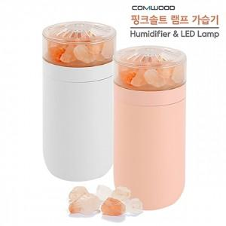

【상세/제작정보】

【인쇄/포장옵션】 | 레이저 / 포장지포장

【공급단가】 | 수량 | 50~ | 100~ | 500~ | 1,000~ | 2,000~
*VAT별도 | 단가 | 7,440원 | 7,310원 | 7,130원 | 7,000원 | 6,820원

【상품 URL】 | http://www.easy1.co.kr/src/goods_detail.php?gdno=29125

